GRA1
1 - Graphique du nombre de Morts de Guéret selon la fréquence du nom

Nombre de Morts de Guéret selon le nom
12 | 3 NOMS en 4 exemplaires : DUBREUIL - DUMONT - TOURTEAU
6 | 2 NOMS en 3 exemplaires : MARTIN - SUDRON
60 | 30 NOMS en 2 exemplaires…
218 | 218 NOMS en 1 exemplaire…
296 Morts | 253 NOMS

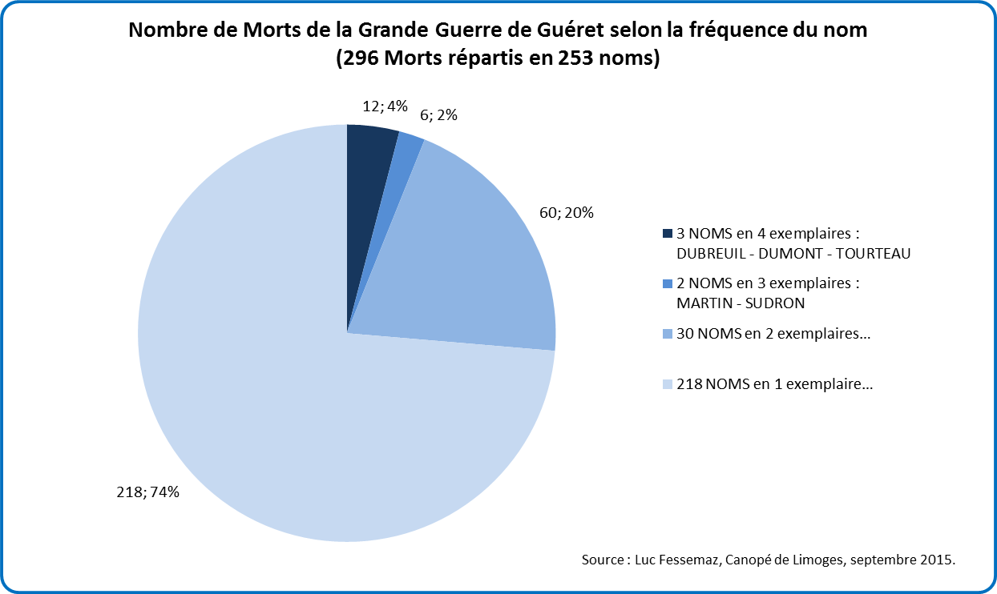
Nombre de Morts de la Grande Guerre de Guéret selon la fréquence du nom (296 Morts répartis en 253 noms)

